取極用
取極用
請 求 書 （契約分） |  |  |  |  |  |  |  |  |  |  |  |  |  |  | ※ | 必ず弊社現場担当者と請求金額のお打ち合わせをお願いいたします。
サンベース株式会社 御中 |  |  |  |  |  |  |  |  |  |  |  |  | 締分 |  | ※ | 請求書の締日（20日）、必着日（25日）を厳守して下さい。
 |  |  |  |  |  |  |  |  |  |  |  |  |  |  |  | 25日が休日の場合は前営業日必着
工事名 |  |  |  |  | 住所 | 〒 |  |  |  |  |  |  |  |  |  | 例：25日が日曜日の場合の必着日 → 23日(金)
 |  |  |  |  |  |  |  |  |  |  |  |  |  |  |  | 必着日を過ぎた場合は、次月請求扱いとなりますのでご了承ください。
 |  |  |  |  | 社名 |  |  |  |  |  |  |  | 印
 |  |  |  |  |  |  |  |  |  |  |  |  |  | ※メールで提出の場合は、会社印不要です
請求金額 (消費税含む) |  |  |  |  |  | TEL |  |  |  | FAX
入力箇所
※すべて入力してください
 |  |  |  |  |  |  |  | 登録番号 |  | T
 |  |  |  |  |  |  |  | 取引先コード

請求回数 | 施工内容 |  |  |  | サンベース(株)使用欄 |  |  |  |  |  |  | 出来高

 | 請負工事金額 | 消費税 | 10% | 合計金額
契約金額
今回迄総出来高金額
前回迄請求金額 | 0 | 0 |  | 0
今回請求金額
契約残金
※注文書が発行されていない場合は
「未取極用」を使用してください
 |  |  |  |  |  |  | 支社長 |  | 総務 |  | 担当

改訂2025-04

取極用 (入力例)
取極用 入力例
請 求 書 （契約分）
サンベース株式会社 御中 |  |  |  |  |  |  |  |  |  |  | 2025-06-20 |  |  |  |  | 締分

工事名 | ABC新築工事 |  |  |  |  |  | 住所 | 〒

 |  |  |  |  |  |  | 社名 |  | XYZ株式会社 |  |  |  |  |  |  | 印

請求金額 (消費税含む) |  | ¥ 2,200,000 |  |  |  |  |  | TEL |  |  |  | FAX

 |  |  |  |  |  |  |  |  |  | 登録番号 |  | T | 1234567890123
 |  |  |  |  |  |  |  |  |  | 取引先コード |  |  | 10000
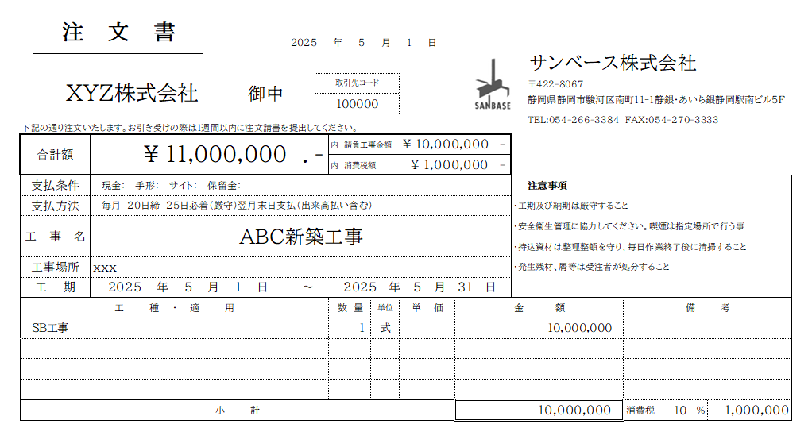
請求回数 |  | 2 | 施工内容 | SB工事 |  |  | サンベース(株)使用欄 |  |  |  |  |  |  | 出来高 | 100%

 |  |  | 請負工事金額 | 消費税 | 10% | 合計金額
契約金額 |  |  | 10,000,000 | 1,000,000 |  | 11,000,000
今回迄総出来高金額 |  |  | 10,000,000 | 1,000,000 |  | 11,000,000
前回迄請求金額 |  |  | 8,000,000 | 800,000 |  | 8,800,000
今回請求金額 |  |  | 2,000,000 | 200,000 |  | 2,200,000
契約残金 |  |  | 0 | 0 |  | 0

 |  |  |  |  |  |  |  |  | 支社長 |  | 総務 |  | 担当

改訂2025-04

未取極用
未取極用
請 求 書 （諸口分） |  |  |  |  |  |  |  |  |  |  |  |  |  |  | ※ | 請求書の締日（20日）、必着日（25日）を厳守して下さい
サンベース株式会社 御中 |  |  |  |  |  |  |  |  |  |  |  |  | 締分 |  |  | 25日が休日の場合は前営業日必着
 |  |  |  |  |  |  |  |  |  |  |  |  |  |  |  | 例：25日が日曜日の場合の必着日 → 23日(金)
工事名 |  |  |  |  |  | 住所 | 〒 |  |  |  |  |  |  |  |  | 必着日を過ぎた場合は、次月請求扱いとなりますのでご了承ください。

 |  |  |  |  |  | 社名 |  |  |  |  |  |  | 印
 |  |  |  |  |  |  |  |  |  |  |  |  |  | ※メールで提出の場合は、会社印不要です
請求金額 (消費税含む) |  |  |  |  |  |  | TEL |  |  |  | FAX
入力箇所
 |  |  |  |  |  |  |  |  | 登録番号 |  | T
 |  |  |  |  |  |  |  |  | 取引先コード

日付 | 作業内容 | 数量 | 単位 | 単価 |  | 小計 |  |  |  | 備考

※項目が多い場合などは
内訳書の添付でも構いません
 |  |  |  | 小計
 |  |  |  | 消費税 | 10%
 |  |  |  | 合計

 |  |  |  |  |  |  |  | 支社長 |  | 総務 |  | 担当

改訂2025-04

未取極用 (入力例)
未取極用 入力例
請 求 書 （諸口分）
サンベース株式会社 御中 |  |  |  |  |  |  |  |  |  |  | 2025-06-20 |  |  | 締分

工事名 | ABC新築工事 |  |  |  |  |  | 住所 | 〒

 |  |  |  |  |  |  | 社名 |  | XYZ株式会社 |  |  |  |  | 印

請求金額 (消費税含む) |  | ¥ 737,000 |  |  |  |  |  | TEL |  |  |  | FAX

 |  |  |  |  |  |  |  |  |  | 登録番号 |  | T | 1234567890123
 |  |  |  |  |  |  |  |  |  | 取引先コード |  |  | 10000

日付 | 作業内容 |  | 数量 | 単位 | 単価 |  | 小計 |  |  |  | 備考
 | ■ 例① ■
2025-02-07 | 追加材料 |  | 5.2 | kg | 2,000 |  | 10,400
2025-02-18 | △△修正工事 |  | 10 | 人工 | 30,000 |  | 300,000
2025-02-19 | 鉄筋工事 |  | 2 | 人工 | 30,000 |  | 60,000
 | 出精値引き |  | 1 | 式 | (400) |  | -400

１式 の場合は
必ず内訳書を添付してください
 | ■ 例② ■
 | 追加工事 |  | 1 | 式 | 300,000 |  | 300,000 |  |  |  | 内訳書添付
 |  |  |  |  | 小計 |  | 670,000
 |  |  |  |  | 消費税 | 10% | 67,000
 |  |  |  |  | 合計 |  | 737,000

 |  |  |  |  |  |  |  |  | 支社長 |  | 総務 |  | 担当

改訂2025-04

